Modulo
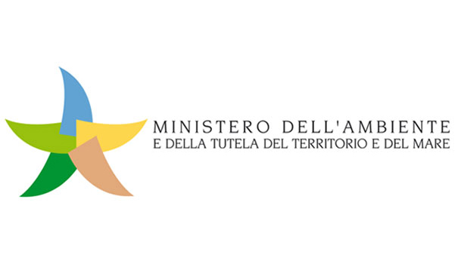
Regolamento per l’attuazione dello Schema nazionale volontario per la valutazione e la comunicazione dell’impronta ambientale dei prodotti denominato «Made Green in Italy» (Art. 21 della Legge n. 221/2015 "Collegato Ambiente")
MODULO PER CONSULTAZIONE PUBBLICA
da compilare e inviare all'indirizzo e-mail regolamento.mgi@minambiente.it
SEZIONE A - Generale
Nome
Organizzazione
Indirizzo
E-mail
Telefono
SEZIONE B - Specifica
1Tipologia commento: G = generale; T = tecnico; E = editoriale
1 | 2 | 3 | 4 | 6 | 7 | 8
N° | Pagina | Articolo | Numero riga | Tipologia di commento1 | Commento | Cambiamento proposto
1
2
3
4
5
6
7
8
9
10
(*aggiungere righe se necessario)
SEZIONE C - Comunicazione (art. 12 del Regolamento)
Specificare quale delle due opzioni riguardanti la comunicazione, proposte all'art. 12 del Regolamento, risulta più efficace e spiegare le motivazioni di tale scelta.

